Sheet1
リファクタリング(UpdateGlobalPose())
VisualStudioProfiler

リファクタリング前
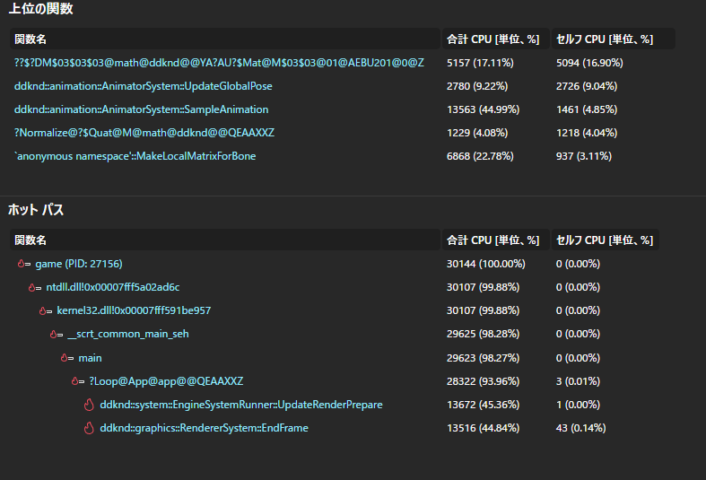
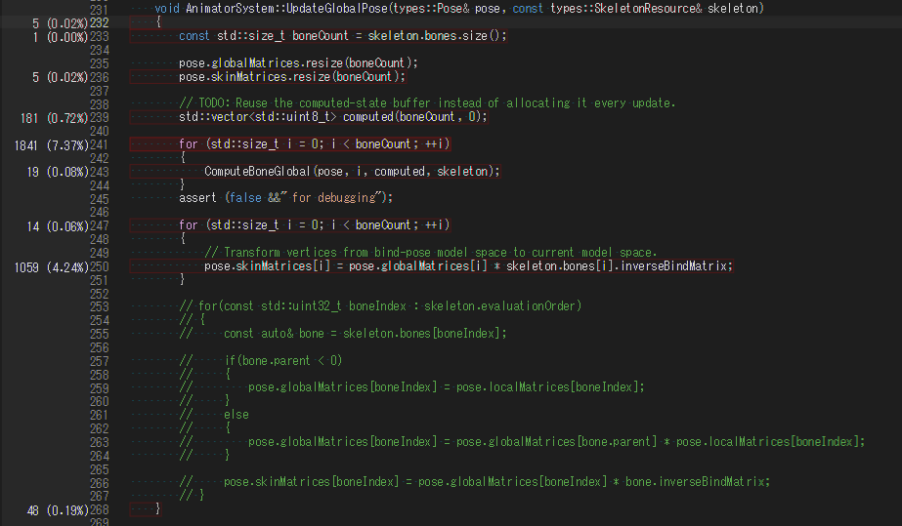

リファクタリング後 | (26/08/22)

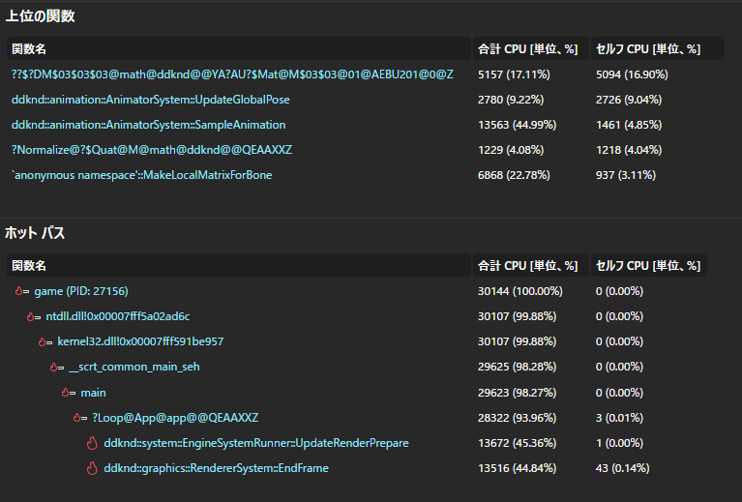
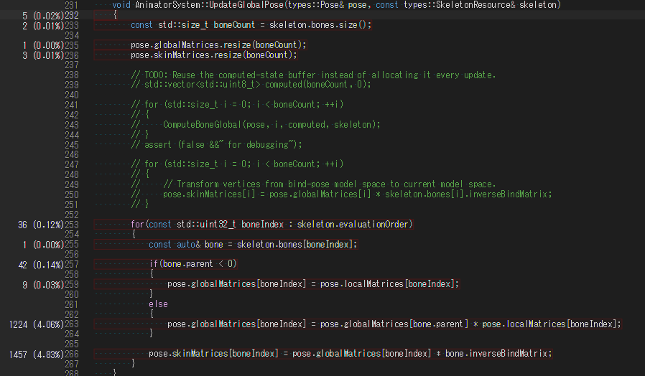

平均FPSは5~10ほど上昇している。

